25.08.06.2026


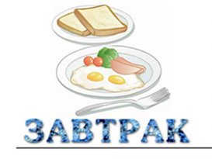
2026-08-25
 |  | ясли | ЭЦ | сад/овз | ЭЦ
 | каша молочная ячневая | 150 | 165 | 200 | 206
 | какао с молоком | 180 | 90 | 200 | 100
 | батон | 20 | 48 | 25 | 70
 | 10:00 яблоко | 100 | 95 | 100 | 95

 |  | ясли | ЭЦ | сад/овз | ЭЦ
 | свекольник с мясом со сметаной | 200 | 116 | 250 | 145
 | салат из картофеля с зелёным горошком | 30 | 13 | 60 | 26
 | голубцы ленивые в соусе сметанном | 130/20 | 164 | 160/30 | 219
 | компот из ягоды | 150 | 18 | 200 | 24

 | хлеб пшеничный | 20 | 48 | 30 | 72
 | хлеб украинский | 40 | 44 | 50 | 110
 |  | ясли | ЭЦ | сад/овз | ЭЦ
 | ватрушка с творогом | 50 | 186 | 50 | 186
 | напиток из шиповника | 150 | 24 | 200 | 32

 |  | ясли | ЭЦ | сад/овз | ЭЦ
 | макароны отварные с сыром | 150 | 166 | 200 | 208
 | Чай с сахаром с молоком | 200 | 25 | 200 | 25
 | хлеб пшеничный | 20/20 | 48 | 25/25 | 72

